Sheet1
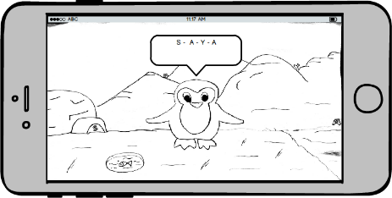
NO. | KELAS UJI |  | SKENARIO | HASIL YANG DIHARAPKAN | HASIL UJI
1 | LOGIN | MENGINPUT USERNAME | A. MENGINPUT USERNAME DAN PASSWORD, | > MASUK LEVEL 1
 |  | DAN PASSWORD | LALU MENGKLIK TOMBOL OK DAN BENAR

 |  |  | TEST CASE : | HASIL PENGUJIAN :
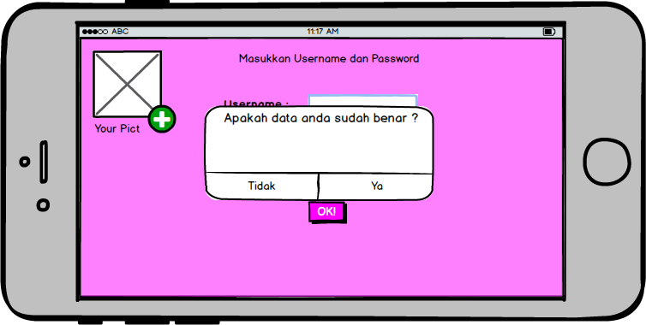
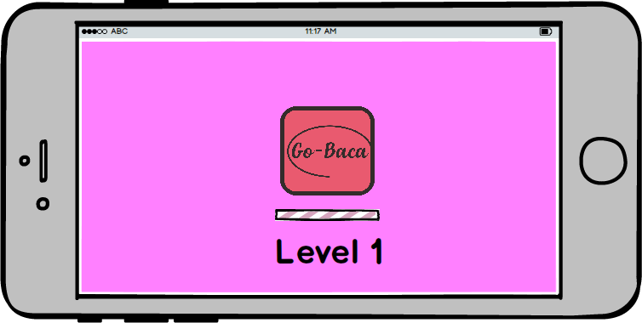

 |  |  | B. MENGINPUT USENAME DAN PASSWORD, | > KEMBALI KE HALAMAN LOGIN
 |  |  | LALU MENGKLIK TOMBOL OK DAN SALAH

 |  |  | TEST CASE : | HASIL PENGUJIAN :
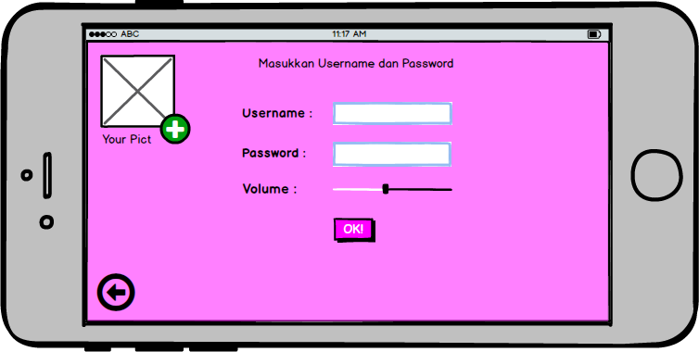

2 | LEVEL 1 | BERMAIN | A. MEMULAI PERMAINAN | MUNCUL ANIMASI BACKGROUND

 |  |  | TEST CASE : | HASIL PENGUJIAN :

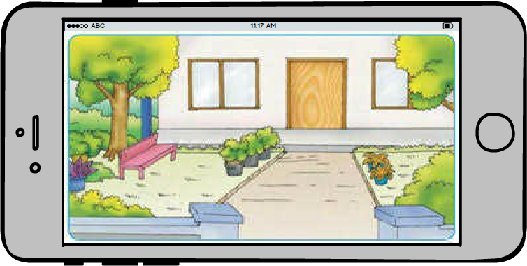

 |  |  | B. JIKA DAPAT MENEMUKAN SEMUA | > MUNCUL SUARA AUDIO DAN
 |  |  | HURUF DENGAN BENAR | MENAMPILKAN SEMUA HURUF

 |  |  | TEST CASE : | HASIL PENGUJIAN :

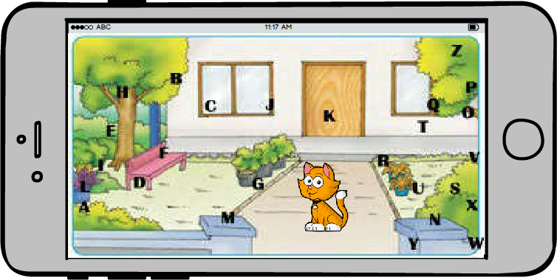
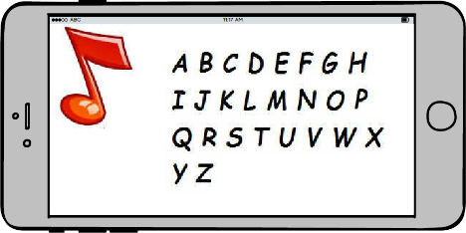

 |  |  |  | > MUNCUL SKOR DAN HADIAH

 |  |  |  | HASIL PENGUJIAN :
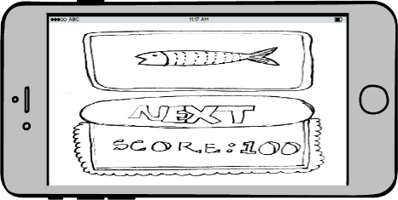

 |  |  |  | > LANJUT LEVEL 2

 |  |  |  | HASIL PENGUJIAN :

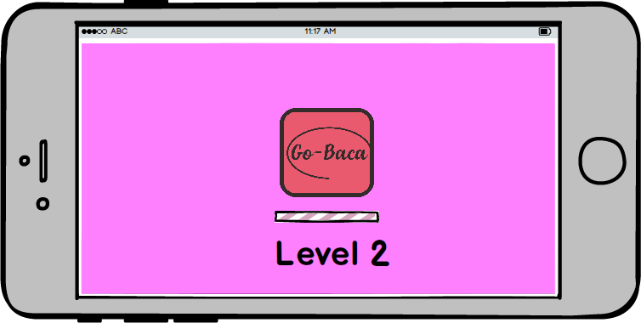

 |  |  | C. JIKA TIDAK DAPAT MENEMUKAN SEMUA HURUF | > KEMBALI KE HALAMAN LEVEL 1

 |  |  | TEST CASE : | HASIL PENGUJIAN :

3 | LEVEL 2 | BERMAIN | A. MEMULAI PERMAINAN | > MUNCUL ANIMASI

 |  |  | TEST CASE : | HASIL PENGUJIAN :
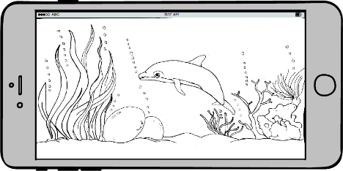

 |  |  |  | > MUNCUL INSTRUKSI

 |  |  |  | HASIL PENGUJIAN :

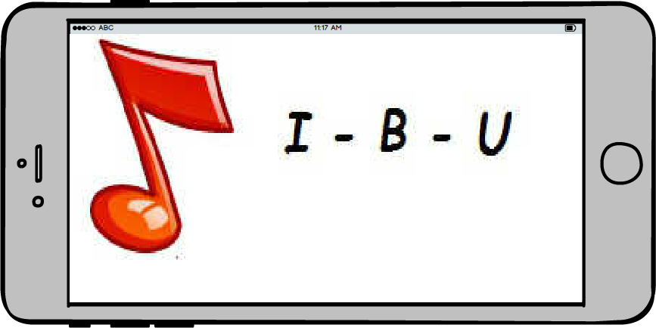

 |  |  | B. JIKA DAPAT MENEMUKAN SEMUA | > MENAMPILKAN HASIL DENGAN AUDIO
 |  |  | HURUF DENGAN BENAR | DAN SISTEM MENGURUTKAN

 |  |  | TEST CASE : | HASIL PENGUJIAN :
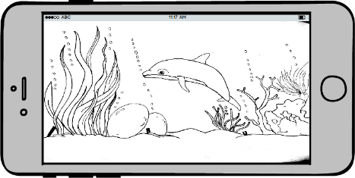
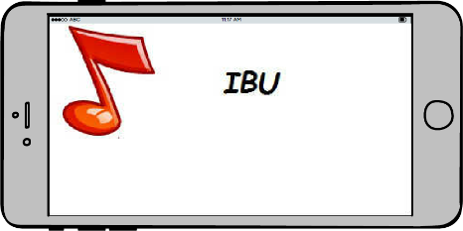

 |  |  |  | > MUNCUL SKOR DAN HADIAH

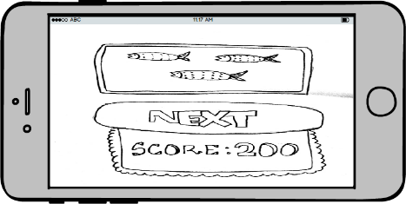

 |  |  |  | > LANJUT LEVEL 3

 |  |  |  | HASIL PENGUJIAN :
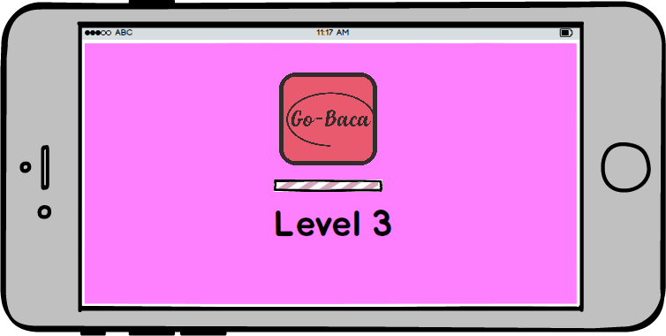

 |  |  | C. JIKA TIDAK DAPAT MENEMUKAN SEMUA HURUF | > KEMBALI KE HALAMAN LEVEL 2

 |  |  | TEST CASE : | HASIL PENGUJIAN :
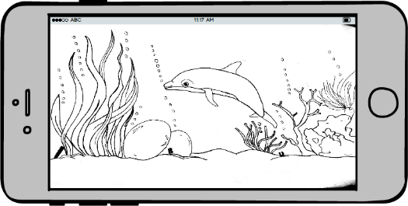

3 | LEVEL 3 | BERMAIN | A. MEMULAI PERMAINAN | > MUNCUL ANIMASI

 |  |  | TEST CASE : | HASIL PENGUJIAN :
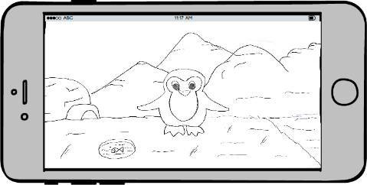

 |  |  |  | > MUNCUL INSTRUKSI

 |  |  |  | HASIL PENGUJIAN :
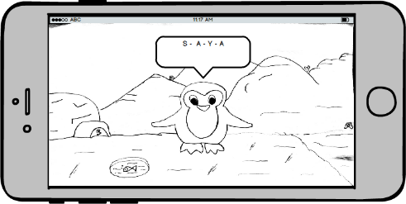

 |  |  | B. JIKA DAPAT MENEMUKAN SEMUA | > SISTEM MENGURUTKAN HURUF
 |  |  | HURUF DENGAN BENAR

 |  |  | TEST CASE : | HASIL PENGUJIAN :

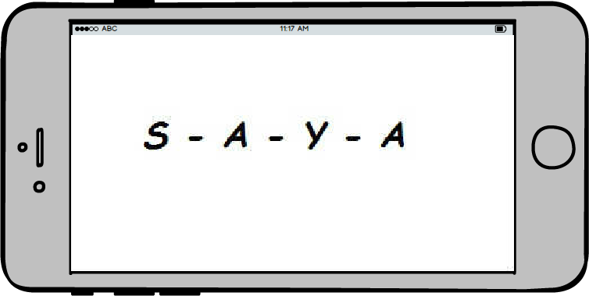

 |  |  |  | > MENAMPILKAN SKOR
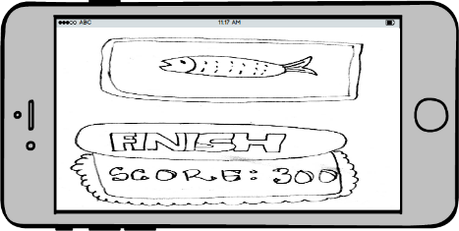

 |  |  |  | > PERMAINAN SELESAI

 |  |  | C. JIKA TIDAK DAPAT MENEMUKAN SEMUA HURUF | > KEMBALI KE LEVEL 3

 |  |  | TEST CASE : | HASIL PENGUJIAN :

